상품제안서
GEO 양면압축 요가매트 발매트 (6mm) | 상품코드: F28532

 |  |  |  |  |  |  | 02-412-0044 | www.easy1.co.kr
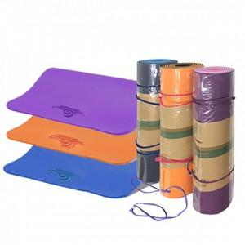

【상세/제작정보】 | .

【인쇄/포장옵션】 | 실크 / 포장불가능

【공급단가】 | 수량 | 36~ | 108~ | 360~ | 1,000~ | 2,000~
*VAT별도 | 단가 | 14,160원 | 13,920원 | 13,570원 | 13,330원 | 12,980원

【상품 URL】 | http://www.easy1.co.kr/src/goods_detail.php?gdno=28532

